35 製造品出荷額等（従業者１人当たり）
 | 35 製造品出荷額等（従業者１人当たり）

 | 時点 2021(R3)年6月1日（毎年） |  |  |  |  |  |  | 平 均 値 |  |  |  | 3,801
 | 単位 万円，100万円 |  |  |  |  |  |  | 標準偏差 |  |  |  | 2,702
 | 市町村名 | 指標 | 順位 |  | 製造品出荷額等 |  | 市町村名 | 指標 | 順位 |  | 製造品出荷額等

 | 千葉県 | 5,789 |  | － |  | 11,926,431 | 八街市 | 1,836 |  | 49 |  | 47,820
 | 千葉市 | 5,601 |  | 5 |  | 1,214,537 | 印西市 | 2,052 |  | 46 |  | 29,119
 | 銚子市 | 3,859 |  | 17 |  | 173,266 | 白井市 | 3,226 |  | 27 |  | 122,637
 | 市川市 | 4,750 |  | 10 |  | 317,031 | 富里市 | 3,397 |  | 25 |  | 41,993
 | 船橋市 | 4,594 |  | 12 |  | 696,268 | 南房総市 | 1,418 |  | 53 |  | 13,940
 | 館山市 | 1,496 |  | 52 |  | 7,612 | 匝瑳市 | 2,866 |  | 36 |  | 60,735
 | 木更津市 | 5,037 |  | 8 |  | 172,517 | 香取市 | 2,695 |  | 39 |  | 73,727
 | 松戸市 | 3,931 |  | 16 |  | 371,056 | 山武市 | 4,636 |  | 11 |  | 127,534
 | 野田市 | 4,804 |  | 9 |  | 492,221 | いすみ市 | 2,948 |  | 31 |  | 31,483
 | 茂原市 | 3,572 |  | 23 |  | 176,312 | 大網白里市 | 2,901 |  | 33 |  | 9,343
 | 成田市 | 2,998 |  | 30 |  | 215,182 | 酒々井町 | 1,880 |  | 48 |  | 16,206
 | 佐倉市 | 3,583 |  | 22 |  | 303,909 | 栄町 | 3,849 |  | 18 |  | 32,368
 | 東金市 | 3,066 |  | 29 |  | 87,006 | 神崎町 | 3,305 |  | 26 |  | 24,724
 | 旭市 | 3,785 |  | 19 |  | 130,886 | 多古町 | 2,911 |  | 32 |  | 52,143
 | 習志野市 | 2,540 |  | 41 |  | 185,054 | 東庄町 | 3,192 |  | 28 |  | 29,209
 | 柏市 | 2,781 |  | 38 |  | 250,643 | 九十九里町 | 2,860 |  | 37 |  | 25,256
 | 勝浦市 | 3,962 |  | 15 |  | 15,688 | 芝山町 | 3,621 |  | 21 |  | 52,763
 | 市原市 | 18,093 |  | 1 |  | 3,969,196 | 横芝光町 | 3,725 |  | 20 |  | 50,470
 | 流山市 | 2,883 |  | 34 |  | 54,280 | 一宮町 | 4,066 |  | 14 |  | 10,206
 | 八千代市 | 2,441 |  | 43 |  | 249,003 | 睦沢町 | 2,023 |  | 47 |  | 4,391
 | 我孫子市 | 6,107 |  | 4 |  | 43,056 | 長生村 | 3,559 |  | 24 |  | 41,031
 | 鴨川市 | 2,621 |  | 40 |  | 14,208 | 白子町 | 2,498 |  | 42 |  | 11,368
 | 鎌ケ谷市 | 1,572 |  | 51 |  | 30,436 | 長柄町 | 2,872 |  | 35 |  | 41,323
 | 君津市 | 7,722 |  | 3 |  | 585,111 | 長南町 | 2,293 |  | 44 |  | 33,595
 | 富津市 | 4,333 |  | 13 |  | 100,797 | 大多喜町 | 2,140 |  | 45 |  | 15,449
 | 浦安市 | 5,452 |  | 6 |  | 112,157 | 御宿町 | 624 |  | 54 |  | 555
 | 四街道市 | 5,313 |  | 7 |  | 57,057 | 鋸南町 | 1,702 |  | 50 |  | 1,565
 | 袖ケ浦市 | 13,262 |  | 2 |  | 900,991

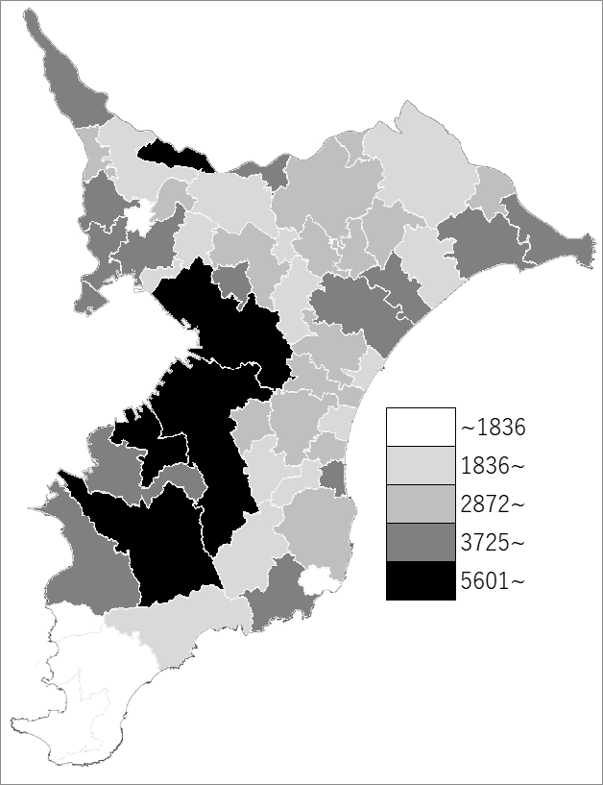
 | 千葉県の推移
 | 製造品出荷額等（右軸） | 指標
平成28年 | 11401976 | 5621
平成29年 | 12126270 | 5847
平成30年 | 13143167 | 6199
令和元年 | 12518316 | 6004
令和2年 | 11926431 | 5789

《備 考》 ・資料出所 経済産業省「経済センサス-活動調査」 ・算出方法 製造品出荷額等÷従業者数（従業者4人以上の事業所） ・千葉県の推移グラフは令和2年以外は工業統計調査、令和2年は経済センサス-活動調査の 数値です。

